Table 1
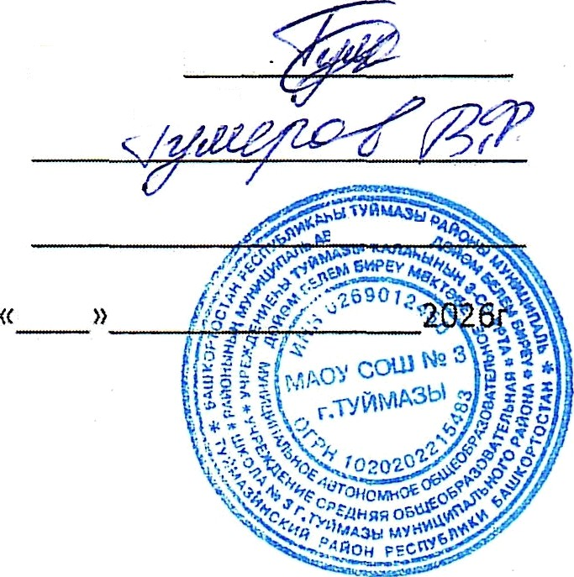
Qupewop
COFfldCOBdHO. VTBep»‹,o,ao:
OCHoaHoe 10-pneaHoe /ueHio n opraHn3aynø BFłTãHnä peTeñ c 12 neT n cTapwe B u/xonax M HłlLțHnó7ibHOFO ț2ãÑOHó TyúMB3HHcxriú paúoH Pecnyłš7łI»xn 6aMJKOțãTOCTóH pn» o6y iaoqnxc» c orpaHnveHHulMl4 B.O3MOłł4HOCTfiMl4 3ĄOQOBbFI HP C MM 177,11 py6złen
(anmHnš ceso ) 2025-2026 yue6Huiú rop

bHblø ,ąnpexTop ÅO «O6iu,enøTtłF.TÿÑMü3
Â/øiaHesa T.M. 2026r
 |  |  |  | 
АО"ОБМЕПИТ" |  | Основное меню и пищевая ценность приготовляемых блюд |  |  |  |  |  |  |  |  |  | Приложение 8 х СанПи Н 2.3/2.4.359320
Рацион: Шк. ОВЭ с 't 2 лет и старше 2026r ( зимиий) |  |  |  | День: 1 Сезон: 01.01-28.02 (зимний) Неделя: 1 Возраст: 12лет и старше
№ peq. | Прием пищи, наименование блюда |  | Macca порции |  | Ищевые вещества (г) |  |  | Энерге- тическая ценность (скал) | BИTaMtdHbl (I\ЯF) |  |  |  |  | Минеральные вещества (мг)
 |  |  |  |  | $ |  |  |  | B1 | С | А |  | Е | Са |  | Mg | Fe
1 | 2 |  | 3 |  | 4 | 5 | 6 | 7 | 8 | 9 | 10 |  | 11 | 12 | 13 | 14 | 15
Завтрак
4.2 | Котлеты куриные с соусом томатным !! |  | 100 |  | 8 | 12 | 8 | 174 |  | 2 | 14 |  |  | 4 | 4 | 3
302.85 | Каша гgечневая вяз«ая!! ++ |  | 180/5 |  | 6 | 6 | 26 | 176 |  |  | 30 |  |  | 13 | 136 | 90 | 3
685.01 | Чай с сахаром" |  | 200 |  |  |  | 8 | 31 |  |  |  |  |  | 5 | 8 | 4 | 1
70.27 | хлеб пшеничный для детского питания |  | 50 |  | 4 |  | 25 | 113 |  |  |  |  |  | 13 | 42 | 18 | 1
71.31 | Me6 ржаной для детского питания " |  | 30 |  | 2 |  | 12 | 54
Итого за За | втрак |  | 365 |  | 20 | 18 | 79 | 548 | 0 | 2 | 44 |  | 0 | 35 | 190 | 115 | 5
Обед
51.1 | Салат из свеклы с растительным маслом! ! |  | 100 |  | 1 | 10 | 8 | 128 |  | 9 |  |  |  | 36 | 40 | 20 | 1
54.04 | Рассольник ленинградский на мясном бульоне со сметаной ! |  | 250/10 |  | 9 | 11 | 20 | 210 |  | 17 | 15 |  |  | 32 | 94 | 34 | 2
113.11 | Плов из отварной говядины Л’ |  | 180 |  | 14 | 16 | 40 | 353 |  | 2 |  |  |  | 20 | 183 | 45 | 2
685.01 |  |  | 200 |  |  |  | 8 | 31 |  |  |  |  |  | 5 | 8 | 4 | 1
70.27 | хлеб пшеничный для детского питания |  | 50 |  | 4 |  | 25 | 113 |  |  |  |  |  | 13 | 42 | 18 | 1
71.31 | Хлеб ржаной для детского питания " |  | 30 |  | 2 |  | 12 | 54
Итого за Обед 820 |  |  |  |  | 30 | 37 | 113 | 889 | 0 | 28 | 15 |  | 0 | 106 | 367 | 121 | 7
Итого за день |  |  |  |  | 50 | 55 | 192 | 1437 | 0 | 30 | 59 |  | 0 | 141 | 557 | 236 | 12

Table 10
№ рец | Прием пищи, наименование блюда | Macca порции | Пищевые вещества (г) |  |  | Энерге- тическая ценность (клал) | Витамины (мг) |  |  |  | Минеральные вещества (мг)
 |  |  | g |  |  |  | B1 | С | А | Е | Са | Р | Mg | Fe
1 | 2 | 3 | 4 | 5 | 6 | 7 | 8 | 9 | 10 | 11 | 12 | 13 | 14 | 15
Завтрак
34.01 | Салат "Здоровье"!! | 100 | 2 | 5 | 9 | 83 |  | 8 |  |  | 32 | 42 | 29 | 1
97.27 | Жаркое ло домашнему !* | 180 | 12 | 14 | 25 | 266 |  | 27 |  |  | 25 | 98 | 41 | 3
685.01 | Чай с сахаром" | 200 |  |  | 8 | 31 |  |  |  |  | 5 | 8 | 4 | 1
70.27 | хлеб пшеничный для детского питания | 50 | 4 |  | 25 | 113 |  |  |  |  | 13 | 42 | 18 | 1
71.31 | Хлеб ржаной для детского литания " | Э0 |  |  | 12 | 54
Итого за За | втрак | 560 | 20 | 19 | 79 | 547 | 0 | 35 | 0 | 0 | 75 | 190 | 92 | 6
Обед
53.26 | Щи из св. капусты с картофелем со сметаной ! | 250/10 | 2 | 6 | 10 | 104 |  | Э1 | 15 |  | 44 | 33 | 21 | 1
83.08 | Котлеты рыбные с соусом томатным ! | 100 | 8 | 8 | 12 | 152 |  | 2 | 21 |  | 44 | 126 | 31 | 1
332.02 | Макаронные изделия отварные+ | 180/5 | 7 | 5 | 44 | 250 |  |  | 30 |  | 18 | 57 | 10 | 1
639 | Комлот из смеси сухофруктов" | 200 | 1 |  | 26 | 102 |  |  |  |  | 22 | 22 | 16 | 2
70.27 | хлеб пшеничный для детского питания | 50 | 4 |  | 25 | 113 |  |  |  |  | 13 | 42 | 18 | 1
71.31 | Меб ржаной для детского питания " | 30 | 2 |  | 12 | 54
67.14 | Яблоко" | 130 | 1 | 1 | 13 | 61 |  | 13 |  |  | 21 | 14 | 12 | 3
Итого за Обед 955 |  |  | 25 | 20 | 142 | 836 | 0 | 46 | 66 | 0 | 162 | 294 | 108 | 9
Итого за деиь |  |  | 45 | 39 | 221 | 1383 | 0 | 81 | 66 | 0 | 237 | 484 | 200 | 15


Утверди}
Итого за период |  |  | 465.9 | 488.5 | 2143.6 | 14660 | 0 | 554 | 1389 | 0 | 2523 | 5523 | 2076 | 116
Средиее значение за период |  |  | 46.6 | 4B,9 | 214.4 | 1466.0 | 0.0 | 55.4 | 138.9 | 0.0 | 252.3 | 552.3 | 207.6 | 11.6
Составил Альтеева Альфи я Идрисовна
Примечание:
- в качестве заправок для салатов применяется только растительное масло;
- соль используется только йодирован ная;
- хлеб о богащенны й йодказеи ном;
-дополнительноеобогаtцение напитков витаминов ‹С›;
- примерное меню составлен согласно сборника технологических карт, рецептур блюд кулинарных издели й для школьного питания ООО Фирма ‹fПартнер» г.'Уфа 2016r, сборника рецептур блюд и кулинар ных изделий для предприRТий общественного питания лри общеобразовательных школах «Хлебп родинформ» Москва 2004г.

